Deckblatt
Zentrum für Europäische Wirtschaftsforschung (ZEW)

Behinderung von Innovationsaktivitäten
Ergebnisse der jährlichen Innovationserhebung für das produzierende Gewerbe und ausgewählte Dienstleistungsbranchen in Deutschland


Ausgabe 2018

Veröffentlichung: 26. 11. 2018

Kontakt:
Christian Rammer
E-Mail: rammer@zew.de
Telefon: +49 (0)621 1235 184

© Zentrum für Europäische Wirtschaftsforschung (ZEW), 2018

Einführung
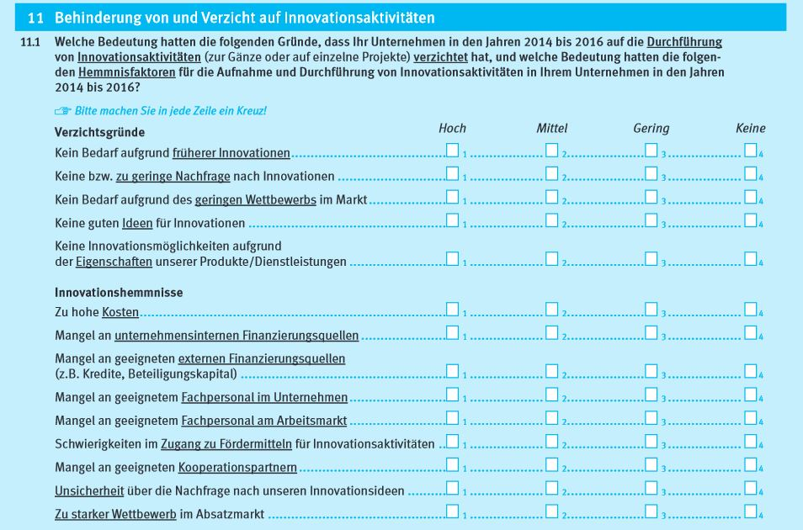
 | Einführung

 | 1. Fragenprogramm
 | Fragen zu Auswirkungen von Hemmnisfaktoren auf die Innovationsaktivitäten der Unternehmen sind in den Erhebungswellen 2007, 2011, 2015 und 2017 der Innovationserhebung enthalten.

 | 2. Frageformulierung in den einzelnen Erhebungswellen

 | Erhebung 2007
 | 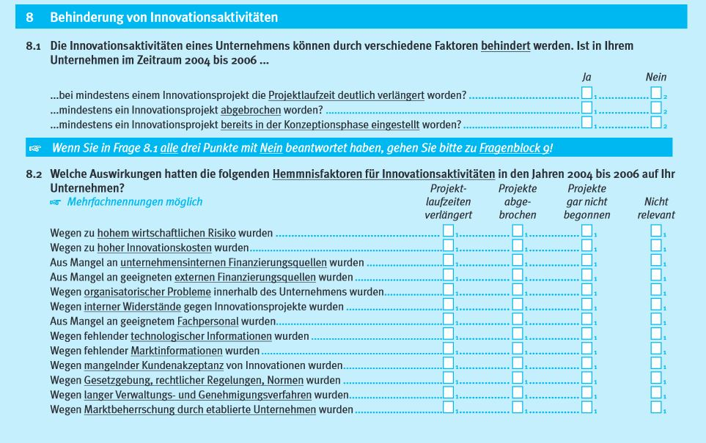

 | Erhebung 2011
 | Erhebung 2011
 | 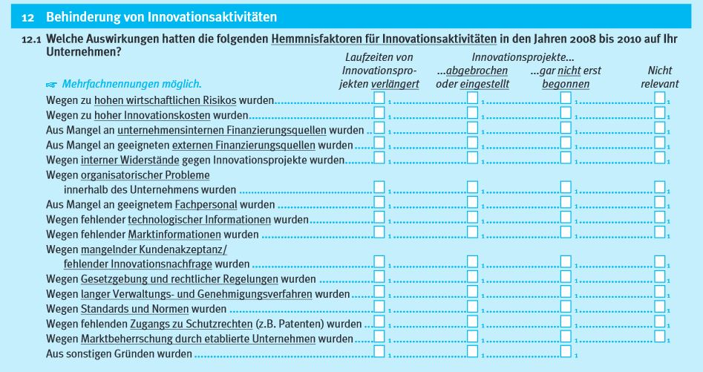

Erhebung 2015
 | 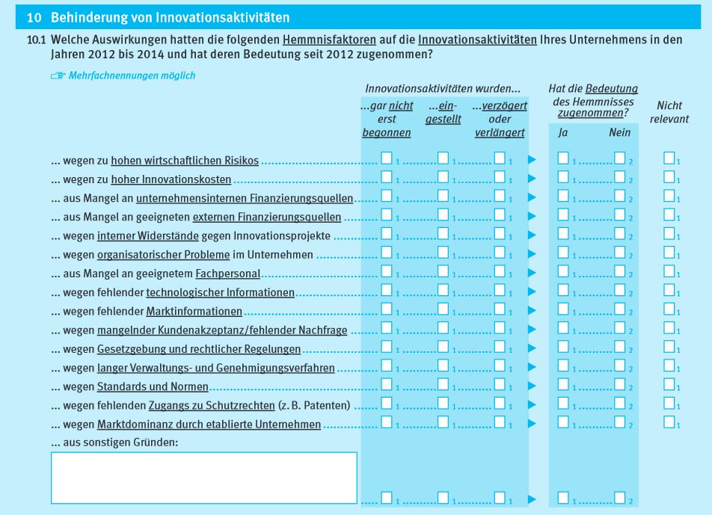

Erhebung 2017

